Dashboard
DINAMIKA PEMBATALAN PEMESANAN: Analisis Data untuk Keputusan Strategis

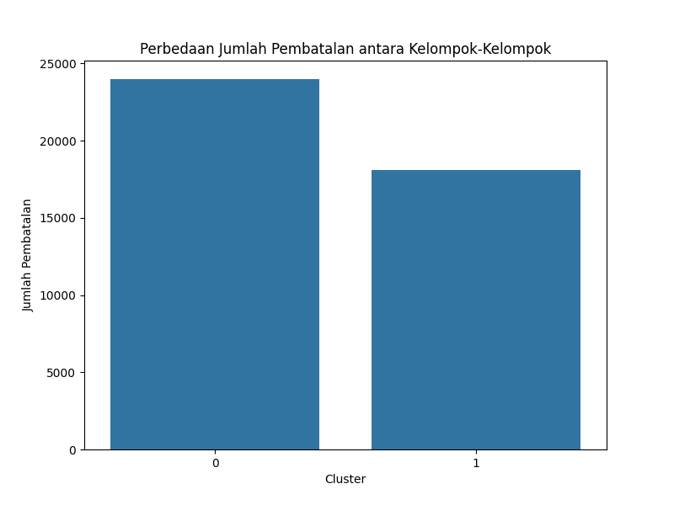

 | Pengelompokkan Tipe Tamu Hotel
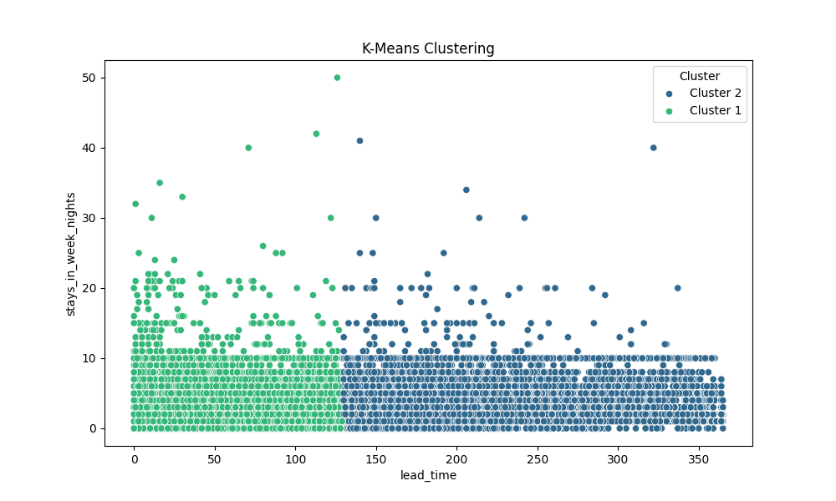

 | Informasi : | Cluster 1: Memiliki lead time yang lebih pendek (di bawah 10 hari), stays_in_weekend_nights yang sedikit lebih rendah, dan stays_in_week_nights yang lebih rendah dibandingkan dengan Cluster 2. Hal ini menunjukkan bahwa Cluster 1 mungkin terdiri dari tamu yang memesan dalam waktu yang lebih singkat dan tinggal untuk waktu yang lebih singkat. |  |  | Informasi : | Cluster 1 (sama dengan Cluster 0): 'Short Lead Time, Short Stay' (kelompok paling berpotensi melakukan pembatalan)
 |  | Cluster 2: Memiliki lead time yang jauh lebih panjang (di atas 10 hari), stays_in_weekend_nights dan stays_in_week_nights yang lebih tinggi. Hal ini menunjukkan bahwa Cluster 2 mungkin terdiri dari tamu yang memesan jauh-jauh hari sebelumnya dan tinggal untuk waktu yang lebih lama. |  |  |  | Cluster 2 (sama dengan Cluster 1): 'Long Lead Time, Long Stay'

 | Pengaruh Previous_cancellations dan Previous_booking_not_Canceled terhadap Pembatalan |  |  |  | Perbedaan booking antara customer segment yang berbeda

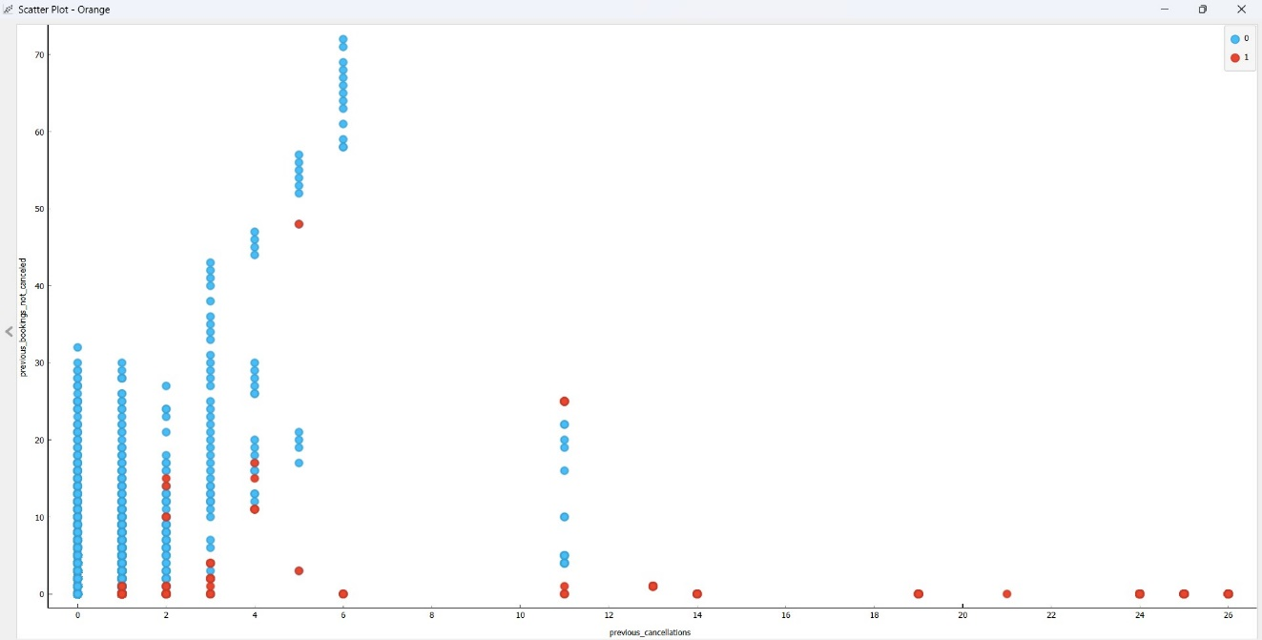
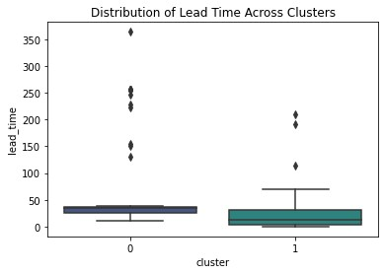

 | Informasi : | Label 0 merupakan pemesanan yang tidak dibatalkan Label 1 merupakan pemesanan yang dibatalkan |  |  | Informasi : | Hasil dari clustering menunjukkan 2 cluster yang berisi bookings yang memiliki kemiripan dalam berbagai karakteristik dilihat dari gabungan fitur yang digunakan dalam komponen t-SNE.
 |  | Dari Visualisasi diatas dapat dilihat, jika jumlah previous_cancellations-nya lebih dari 2, maka pemesanan cenderung tidak dibatalkan, dan juga jika perbandingan antara previous_cancellations dan previous_booking_not_canceled cukup jauh berbeda. |  |  |  | Cluster 0 berisi booking yang dekat dengan hari penginapan (Lead time kecil) karena kebanyakan booking di cluster ini memiliki lead time yang rendah, dengan beberapa pengecualian berupa outlier dengan lead time yang tinggi.
 |  | Sehingga dapat disimpulkan bahwa Previous_Cancellation dan Previous_booking_not_canceled cukup berpengaruh untuk melihat pemesanan dibatalkan atau tidak. |  |  |  | Cluster 1 berisi booking yang dilakukan dari jauh hari (memiliki lead time yang cenderung lebih besar) yang diindikasikan dengan inter-quartil range yang lebih lebar dan besar.

 | 𓆉‧₊˚✩彡✧˖°𓆉‧₊˚✩彡✧˖°𓆉‧₊˚✩彡✧˖°𓆉‧₊˚✩彡✧˖°𓆉‧₊˚✩彡✧˖°𓆉‧₊˚✩彡✧˖°𓆉‧₊˚✩彡✧˖°𓆉‧₊˚✩彡✧˖°𓆉‧₊˚✩彡✧˖°𓆉‧₊˚✩彡✧˖°𓆉‧₊˚✩彡✧˖°𓆉‧₊˚✩彡✧˖°𓆉‧₊˚✩彡✧˖°𓆉‧₊˚✩彡✧˖°𓆉‧₊˚✩彡✧˖°𓆉‧₊˚✩彡✧˖°𓆉‧₊˚✩彡✧˖°𓆉‧₊˚✩彡✧˖°𓆉‧₊˚✩彡✧˖°𓆉‧₊˚✩彡✧˖°𓆉‧₊˚✩彡✧˖°𓆉‧₊˚✩彡✧˖°𓆉‧₊˚✩彡✧˖°𓆉‧₊˚✩彡✧˖°𓆉‧₊˚✩彡✧˖°𓆉‧₊˚✩彡✧˖°𓆉‧₊˚✩彡✧˖°𓆉‧₊˚✩彡✧˖°𓆉‧₊˚✩彡✧˖°𓆉‧₊˚✩彡✧˖°𓆉‧₊˚✩彡✧˖°𓆉‧₊˚✩彡✧˖°

 |  |  |  | Insights:

 |  |  | Pelanggan yang tergolong dalam Short Lead Time, Short Stay memiliki potensi tertinggi dalam melakukan pembatalan. Bila dilihat dari hasil clustering, ditemukan bahwa cluster ini memiliki lead time yang pendek, mengindikasikan tamu memiliki fleksibilitas dalam rencana mereka dan bisa lebih mudah membatalkan/mengubah reservasi dibandingkan dengan mereka yang menginap untuk waktu yang sangat singkat atau sangat panjang.

 |  |  | Selain itu, terdapat faktor lain dari pembatalan pemesanan hotel, yaitu riwayat dari pemesanan sebelumnya-apakah pernah melakukan pembatalan pemesanan atau tidak. Jika seorang tamu memiliki riwayat pemesanan yang tidak dibatalkan sebelumnya, mereka lebih mungkin untuk melakukan pemesanan baru tanpa membatalkannya, sedangkan tamu yang memiliki riwayat pembatalan pemesanan yang tinggi cenderung akan membatalkan pemesanan lagi di masa depan.

 |  |  |  | Actionable Insights:

 |  |  | Pihak hotel dapat melakukan beberapa penyesuaian protokol dalam hal promosi untuk tamu dengan waktu pemesanan dekat dengan waktu menginap, ditargetkan untuk promosi "Early Bird". Sedangkan untuk tamu dengan waktu pemesanan jauh/moderat dengan waktu menginap, dapat ditarget dengan promo-promo last minute maupun policy yang lebih fleksibel.

 |  |  | Selain itu, hotel juga dapat menerapkan kebijakan pembayaran di muka atau penalti pembatalan yang lebih ketat untuk mengurangi risiko pembatalan dari para tamu. Sedangkan untuk tamu yang sudah berlangganan dapat diberikan program loyalitas yang mana dapat mendorong loyalitas mereka.

